表紙
業務要件定義成果物サンプル＆ガイド
DG-211 ： 概念データモデル定義

 |  | 第1.10版

 |  | 2018年08月29日

この 作品 は | クリエイティブ・コモンズ 表示 - 継承 4.0 国際 ライセンス | の下に提供されています。
要件定義フレームワーク©2018 TIS INC. クリエイティブ・コモンズ・ライセンス（表示-継承 4.0 国際）

ガイド
１．概要

 | 業務で取り扱うデータとデータ間の関連を定義する。

２．使途

 | ● お客様と以下を合意する。
 |  | ・業務で取り扱う概念エンティティが網羅的に定義されていること。
 |  | ・業務で取り扱う概念エンティティ間の関連性が妥当であること。
 | ● 概念データモデル定義から業務上の管理対象となる状態候補を抽出し、状態遷移モデル定義の作成を検討する。
 | ● 概念データモデルの概念エンティティをインプットに、CRUD図を作成する。

３．記入要領

 | No | 記述内容 | 記述内容説明 | 表記例 （ER図：IE表記） | 補足
 | 1 | 概念エンティティ名 | 業務で取り扱う、人・物・場所といった実体や概念の名称を記述する。 |  | ・概念データモデル定義では、各概念エンティティの区分（リソース系、イベント系、サマリ系）も定義すると良い。
 | 2 | 主要項目名 | 概念エンティティ毎の主要な項目名（主キー名と主要な属性名）を記述する。 |  | ・主要な属性名は、複数の論理的なカラムを取りまとめた記述レベルで良い。
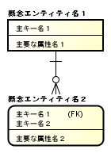
 | 3 | 関連性 | 概念エンティティ間に何らか業務上の関係がある場合に、関連線を記述する。 |  | ・業務で取り扱うデータの関連性を把握することを目的としているため、正規化は必須ではない。
 | 4 | 多重度 | 概念エンティティ間の多重度を記述する。

４．他成果物との関係

・業務データに関する
要求事項
業務要求一覧
概念データモデル
（As-Is）

・業務フロー変更に伴う
概念データ変更情報
業務フロー
（To-Be）
・現行の概念データ
・業務上の管理対象
となる状態の候補
状態遷移モデル定義
（To-Be）
・業務ルールの変更に伴う
概念データ変更情報
業務ルール
（To-Be）
概念データモデル定義
（To-Be）

・概念エンティティ
CRUD
（To-Be）
・業務データに関する
データストア情報
データフロー
（To-Be）

用語集
（To-Be）
・業務用語

サンプル
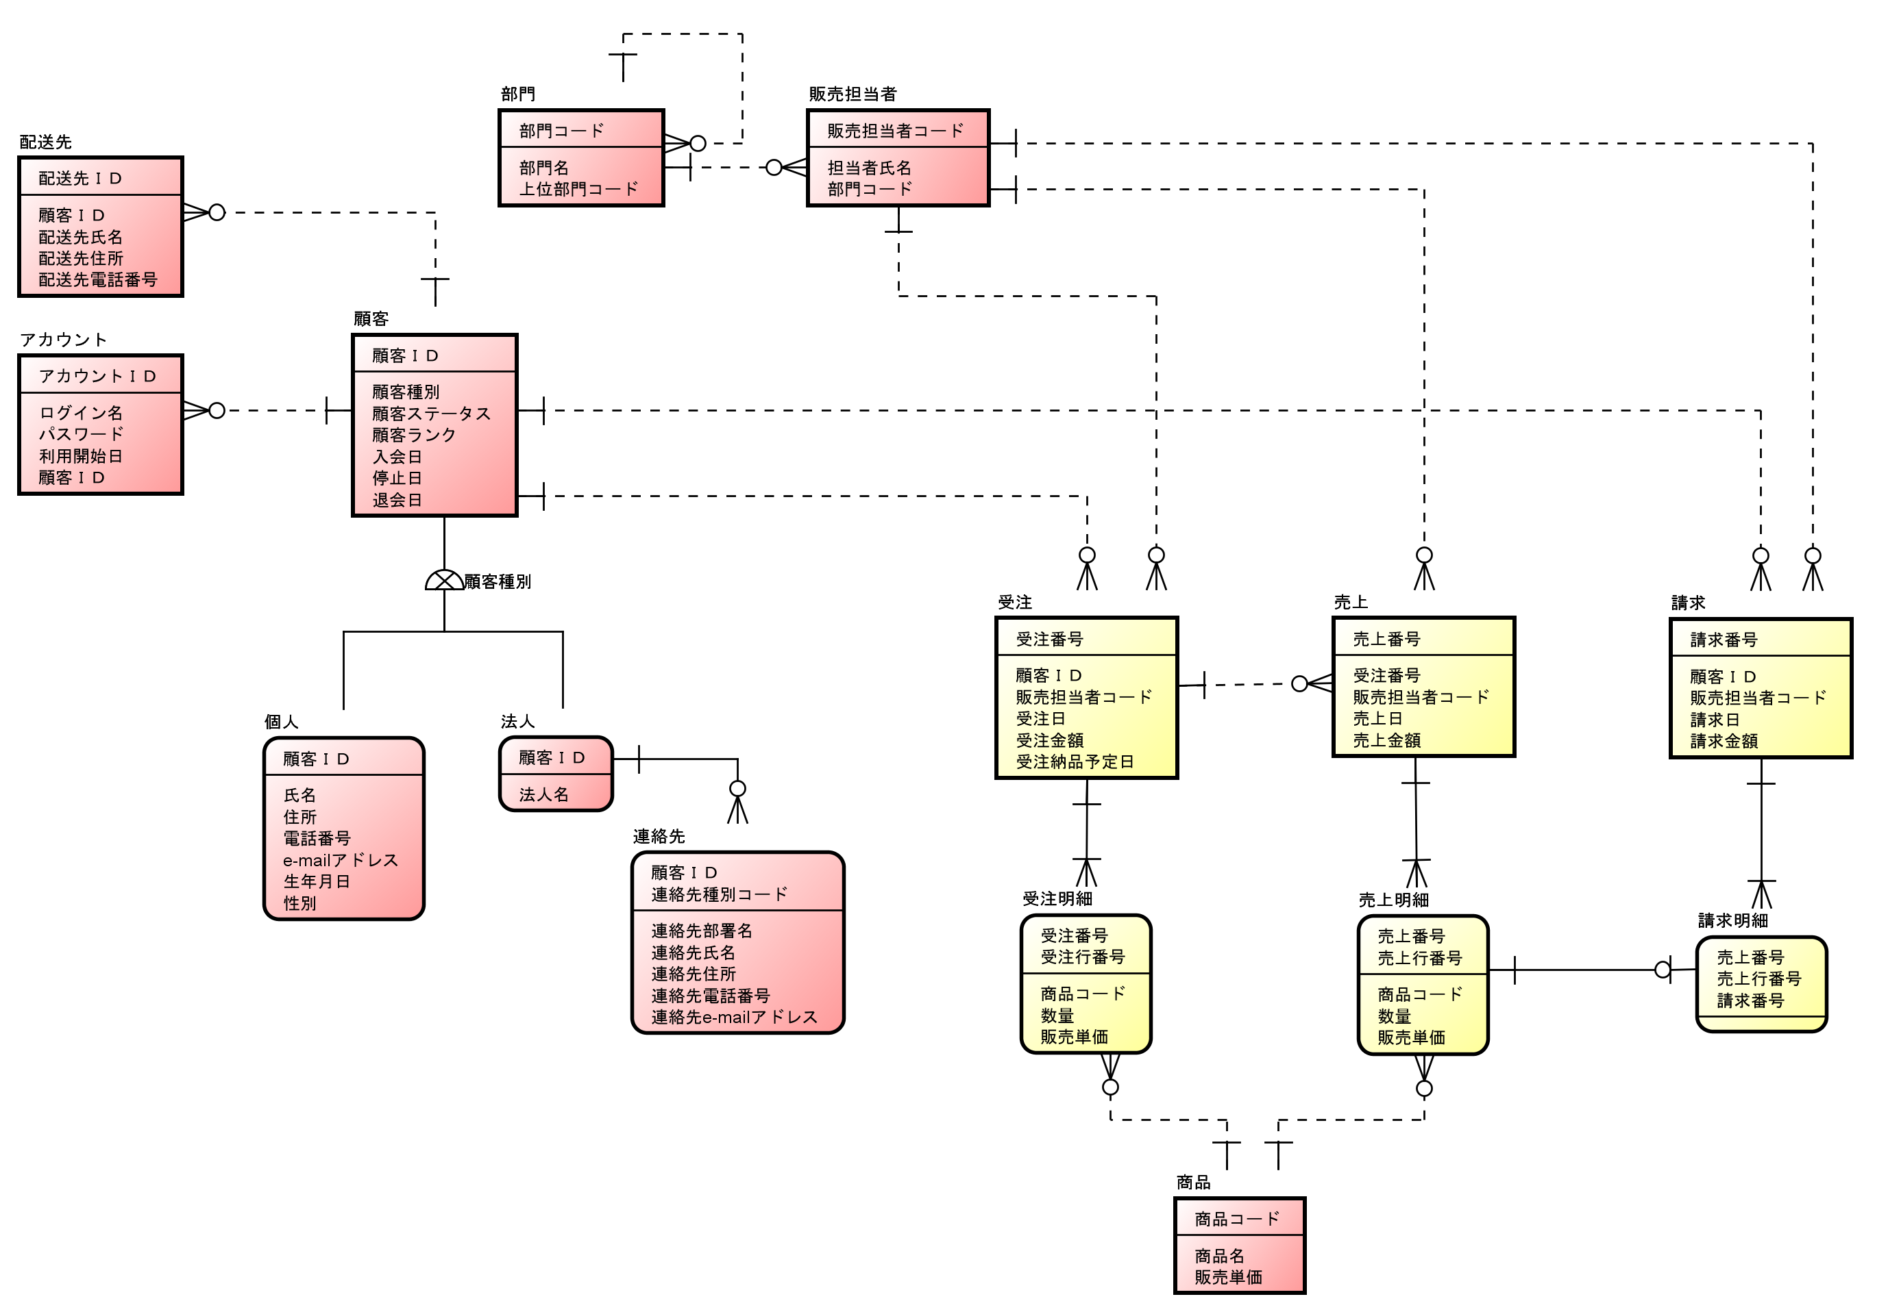
５．表記例

